상품제안서
디자인USB멀티탭(고속충전C타입) | 상품코드: S22778

 |  |  |  |  |  |  | 02-713-8555 | www.synergygift.co.kr
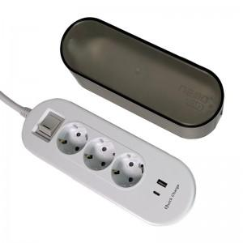

【상세/제작정보】

【인쇄/포장옵션】 | 실크, 스티커 / 비규격미포장

【공급단가】 | 수량 | 50~ | 100~ | 500~ | 1,000~ | 2,000~
*VAT별도 | 1.5M | 16,870원 | 16,250원 | 15,620원 | 15,000원 | 14,620원
 | 3M | 18,490원 | 17,810원 | 17,120원 | 16,440원 | 16,020원

【상품 URL】 | https://www.synergygift.co.kr:443/src/goods_detail.php?gdno=22778

